상품제안서
오바로크 실크장패드 | 상품코드: S02346

 |  |  |  |  |  |  | 02-713-8555 | www.synergygift.co.kr
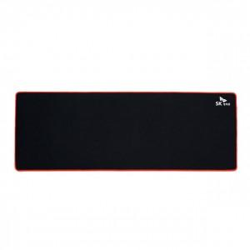

【상세/제작정보】 | 국내생산 방수원단 장패드

【인쇄/포장옵션】 | 실크 / 부직포케이스

【공급단가】 | 수량 | 100~ | 500~ | 1,000~ | 2,000~ | 3,000~
*VAT별도 | 3T | 4,250원 | 3,900원 | 3,750원 | 3,600원 | 3,510원
 | 4T | 5,600원 | 5,200원 | 5,000원 | 4,800원 | 4,680원
 | 5T | 5,870원 | 5,460원 | 5,250원 | 5,040원 | 4,910원

【상품 URL】 | https://www.synergygift.co.kr:443/src/goods_detail.php?gdno=6406

